Algemeen
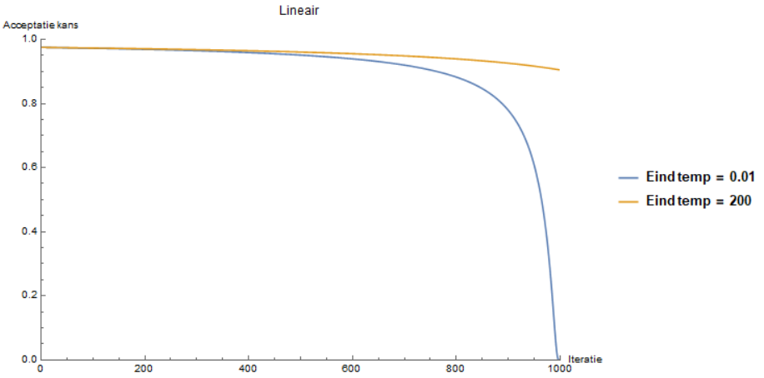
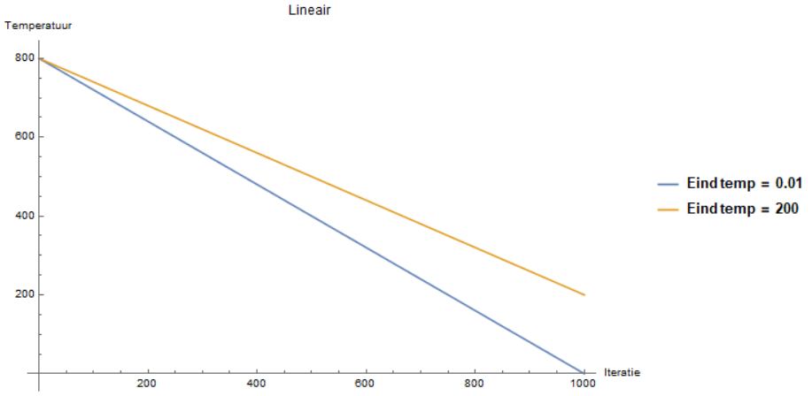
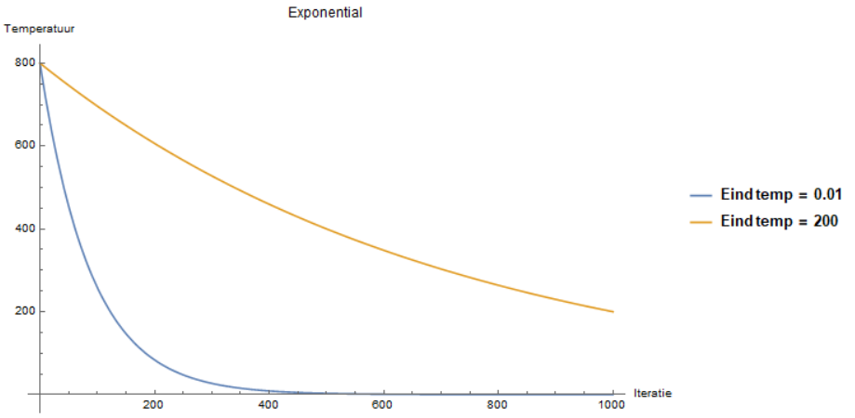
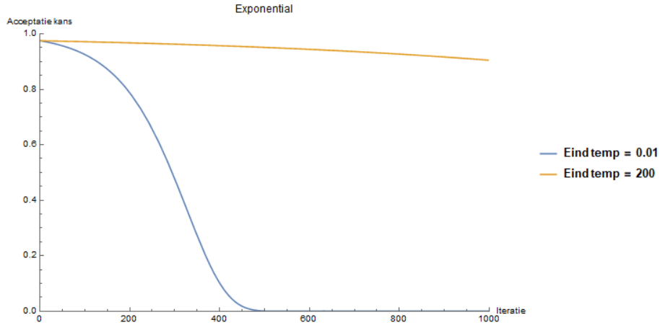
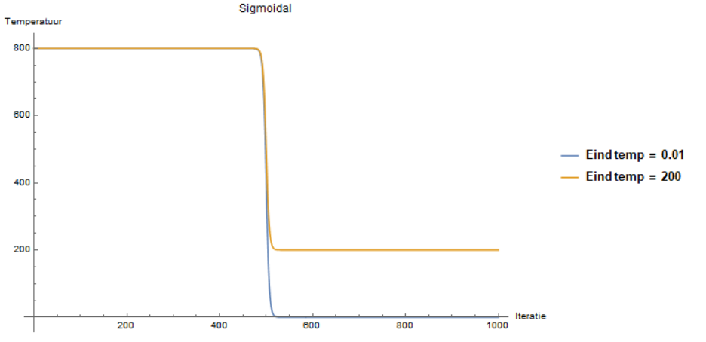
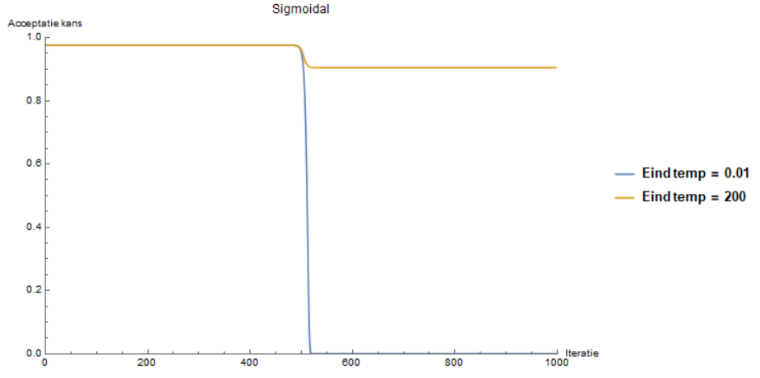
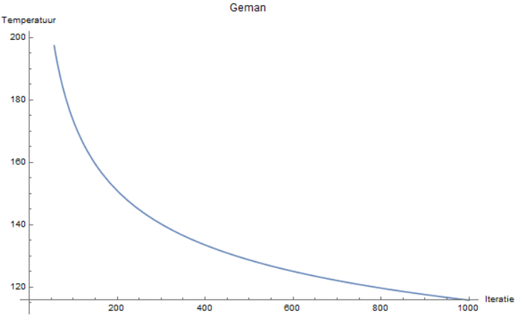
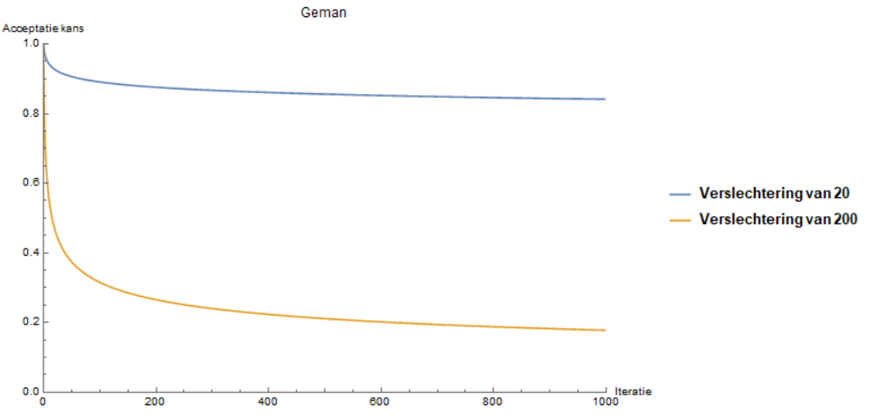
Temp
lin | T0 - n*(T0 - TN)/N
exp | T0*math.pow((TN/T0),(n/N))
sig | TN + (T0-TN)/(1 + math.exp(0.3*(n-N/2)))
geman | T0/(math.log(n + 1))

Totaal it | 1000
Start temp | 800.00 | Kans verloop bij verslechtering van - 20
eind temp | 200 of 0.01

